상품제안서
린넨버킷 보온보냉백 | 상품코드: S44807

 |  |  |  |  |  |  | 02-713-8555 | www.synergygift.co.kr
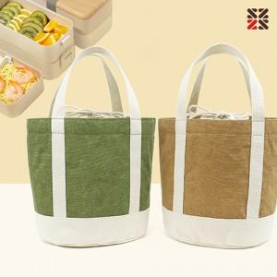

【상세/제작정보】

【인쇄/포장옵션】 | 실크 / OPP(비닐)

【공급단가】 | 수량 | 50~ | 100~ | 300~ | 1,000~ | 5,000~
*VAT별도 | 카키 | 4,980원 | 4,790원 | 4,560원 | 4,370원 | 4,220원
 | 베이지 | 4,980원 | 4,790원 | 4,560원 | 4,370원 | 4,220원

【상품 URL】 | https://www.synergygift.co.kr:443/src/goods_detail.php?gdno=44807

